Bitácora Desarrollo
Hora Inicio | Hora Fin | Proyecto | Líneas Escritas | Errores | Observaciones
12:00 | 12:45 | LocApp | 0 | 0 | Investigación inicial: cómo contar líneas en C# (LOC, comentarios, totales)
13:00 | 13:45 | LocApp | 65 | 10 | Configuración inicial del proyecto, instalación DiffPlex
14:00 | 14:45 | LocApp | 0 | 5 | Implementación de ContarLineas y CompararArchivos
15:00 | 15:45 | LocApp | 95 | 1 | Correcciones de lógica y pruebas con archivos de ejemplo
16:00 | 16:45 | LocApp | 0 | 0 | Investigación de la librería DiffPlex y su aplicación en comparaciones
17:00 | 17:45 | LocApp | 85 | 0 | Optimización y reducción de errores menores

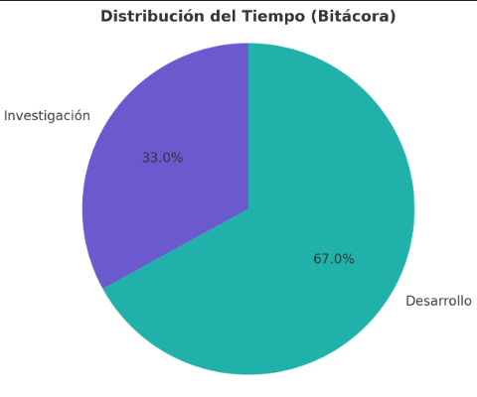
 |  |  | Metrica | Valor
 |  |  | Total de líneas escritas | 245 LOC
 |  |  | Total de errores detectados | 16
 |  |  | Tiempo total registrado | 6 horas
 |  |  | Porcentaje de tiempo en investigación | 33%
 |  |  | Porcentaje de tiempo en desarrollo | 67%

